MainWindow.xaml.cs
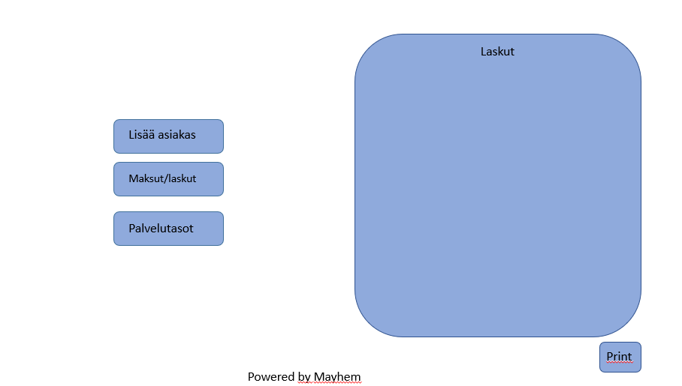
MainWindow() -metodi
 | InitializeComponent()
 | luetaan invoices -JSON-tiedosto sisään ja deserialisoidaan lista-tyyppiseksi.
 | foreach-silmukalla lisätään jokainen listan itemeista listViewiin
 | jossa näytetään maksupäivä, summa ja asiakkaan nimi

Lisää Asiakas -napin metodi
 | luodaan uusi (Asiakkaan lisäys) Window -objekti
 | näytetään asiakkaan lisäys-ikkuna

Uusi Palvelutaso -napin metodi
 | luodaan uusi (Palvelutason lisäys) Window -objekti
 | näytetään palvelutason lisäys -ikkuna

Maksut / laskut
 | luetaan invoices -JSON-tiedosto sisään ja deserialisoidaan lista-tyyppiseksi.
 | foreach-silmukalla lisätään jokainen listan itemeista listViewiin
 | Tarkistetaan projektin edetessä tämän tarpeellisuus!

Tulosta tiedostoon
 | Tulostetaan maksujen tiedot tiedostoon billingdate.text

 |  | MainWindown elementit
 |  | listView, johon tulee näkyviin maksupäivät, laskut ja asiakkaan nimi
 |  | Lisää asiakas-nappula
 |  | Lisää palvelutaso -nappula
 |  | Laskut -nappula
 |  | Tulosta tiedostoon -nappula

 | Luodaan uusi ServiceLevel-objekti
 | Lähetetään ServiceLevel lisäys -ikkunan elementeistä saadut tiedot parametreina ServiceLevel luokan konstruktorimetodille CreateServiceLevel ja sitä kautta propertyjen arvoiksi
 | Liitetään luotu ServiceLevel-objekti Observable collectioniin serviceLevels
 | Lisätään luotu ServiceLevel-objekti servicelevels json-tiedostoon

CustomerWindow.xaml.cs
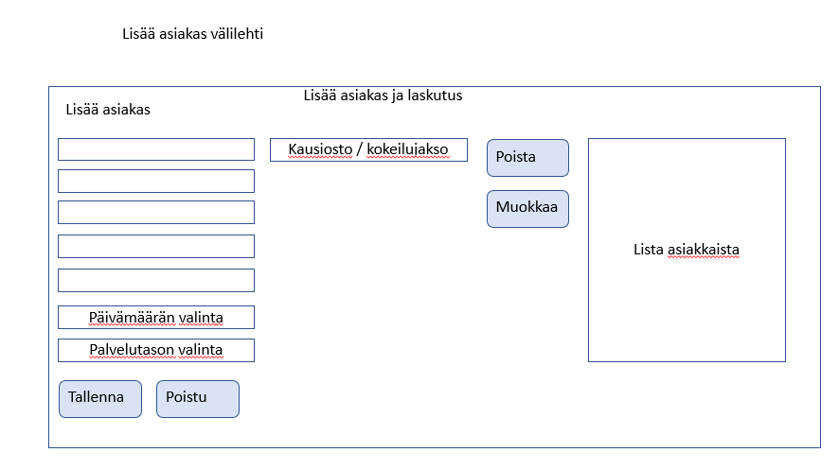
CustomerWindow() -metodi
 | InitializeComponent()
 | Luetaan sisään servicelevels -json tiedosto ja deserialisoidaan se listaksi
 | foreach-silmukalla asetetaan jokainen listan objekti (Text-muuttuja) palvelutason comboboxin itemiksi

textboxien GotFocus -metodit
 | Valitaan textboxin ohjeteksti sinne tab-painikkeella siirryttäessä

Tallenna -nappi
 | Luodaan uusi Customer-objekti
 | Lähetetään Asiakkaan lisäys -ikkunan elementeistä saadut arvot parametreina Customer-luokan metodille SetCustomerValues() ja sitä kautta propertyjen arvoiksi
 | Lisätään luotu Customer-objekti customers json-tiedostoon

Sulje -nappi
 | Sulkee ikkunan

Luodaan uusi Customer-objekti
Lähetetään Asiakkaan lisäys -ikkunan elementeistä saadut arvot parametreina Customer-luokan metodille SetCustomerValues() ja sitä kautta propertyjen arvoiksi
Liitetään luotu Customer-objekti Observable collectioniin customers
Lisätään luotu Customer-objekti customers json-tiedostoon
 |  | CustomerWindown elementit:
 |  | textboxit 5 kpl asiakkaan nimi, osoite, postinumero, kaupunki, sähköposti
 |  | datepicker laskutuspäivän valintaan
 |  | combobox palvelutason valintaan
 |  | combobox kausioston tai ilmaisen kokeilujakson valintaan
 |  | Tallenna ja Poistu -napit
 |  | listView jossa lista asiakkaista (nimi, osoite, kaupunki)
 |  | Poista ja Muokkaa -napit

ServiceLevelWindow.xaml.cs
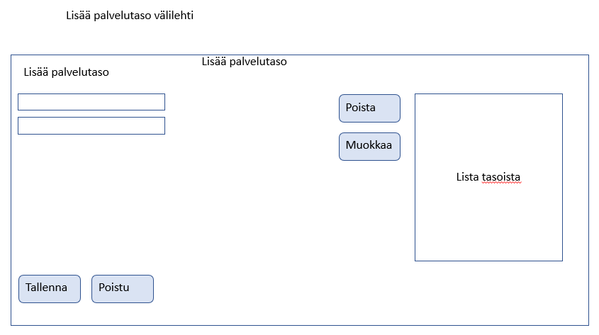
Tallenna -nappi
 | Luodaan uusi ServiceLevel-objekti
 | Lähetetään ServiceLevel lisäys -ikkunan elementeistä saadut tiedot parametreina ServiceLevel luokan konstruktorimetodille CreateServiceLevel ja sitä kautta propertyjen arvoiksi
 | Lisätään luotu ServiceLevel-objekti servicelevels json-tiedostoon

Sulje -nappi
 | Sulkee ikkunan

